①静岡新宿線
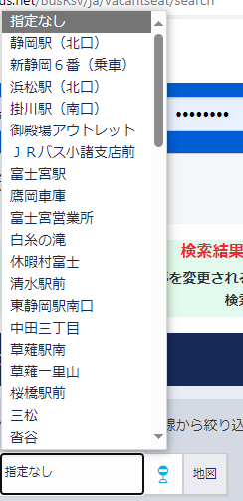
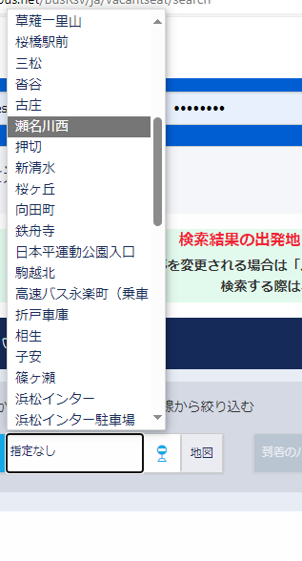
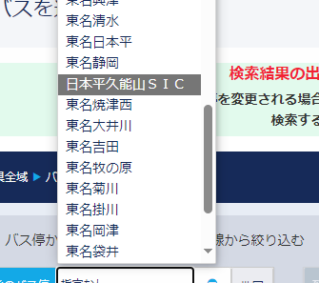
 | 路線名 | 静岡新宿線 |  |  | 生成するURLの例
 | 連携するシステム（遷移先） | 高速バスネット |  |  | 時刻の指定なし | https://www.kousokubus.net/BusRsv/ja/vacantseat/entry? LINE_CD=175&JOSHA_ST_CD=(乗車コード）&KOSHA_ST_CD=（降車コード）&JOSHA_DT=（選択した日付） &WEB_HOW_TO_BUY=1
 | 路線コード(LINE‗CD) | 175
 | 乗車コード(JOSHA‗ST_CD) | 任意の乗車コード | ←バス停コード
 | 降車コード(KOSHA_ST_CD) |  | ←バス停コード |  | 時刻指定あり | https://www.kousokubus.net/BusRsv/ja/vacantseat/entry? LINE_CD=175&JOSHA_ST_CD=（乗車コード）&KOSHA_ST_CD=（降車コード）&JOSHA_DT=（乗車日）&JOSHA_TM=（1時間単位で時間指定） &WEB_HOW_TO_BUY=1
 | 乗車日(JOSHA_DT) | 日付単位(mmdd)
 | 乗車時間(JOSHA_TM) | 1時間単位(hhmm)

組み合わせ①
 | バス停名（乗車１） | 発売システム側名称 | 都道府県 | 乗車コード | 備考 |  |  | バス停名（降車１） | 発売側名称 | 都道府県 | 降車コード | 備考
1 | 新静岡（6番） | 新静岡（6番） | 静岡 | 220117 |  |  | 1 | バスタ新宿（新宿駅） | バスタ新宿（新宿駅） | 東京 | 130092
2 | 静岡駅前 | 静岡駅（北口） | 静岡 | 220011 |  |  | 2 | 渋谷マークシティ | 渋谷マークシティ５階 | 東京 | 130023
3 | 清水駅前（5番） | 清水駅前 | 静岡 | 220010 |  |  | 3 | 東名江田 | 東名江田 | 神奈川 | 140011
4 | 東静岡駅（南口） | 東静岡駅南口 | 静岡 | 220142
5 | 中田三丁目 | 中田三丁目 | 静岡 | 220091
6 | 草薙駅南 | 草薙駅南 | 静岡 | 220108
7 | 草薙一里山 | 草薙一里山 | 静岡 | 220109
8 | 桜橋駅前 | 桜橋駅前 | 静岡 | 220110
9 | 三松 | 三松 | 静岡 | 220084
10 | 沓谷 | 沓谷 | 静岡 | 220083
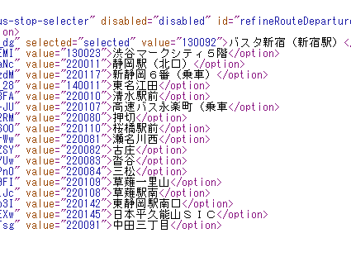
11 | 古庄 | 古庄 | 静岡 | 220082
12 | 瀬名川西 | 瀬名川西 | 静岡 | 220081
13 | 押切 | 押切 | 静岡 | 220080
14 | 高速バス永楽町（乗車） | 高速バス永楽町（乗車 | 静岡 | 220107
15 | 日本平久能山スマートインター入口 | 日本平久能山SIC | 静岡 | 220145

組み合わせ②
 | バス停名（乗車２） | 発売システム側名称 | 都道府県 | 乗車コード | 備考 |  |  | バス停名（降車２） | 発売側名称 | 都道府県 | 降車コード | 備考
1 | バスタ新宿（新宿駅） | バスタ新宿（新宿駅） | 東京 | 130092 |  |  | 1 | 新静岡 | 新静岡（９番）降車 | 静岡 | 220018 | ※乗車とコード別
2 | 渋谷マークシティ | 渋谷マークシティ５階 | 東京 | 130023 |  |  | 2 | 静岡駅前 | 静岡駅（北口） | 静岡 | 220011
3 | 東名江田 | 東名江田 | 神奈川 | 140011 |  |  | 3 | 清水駅前 | 清水駅前 | 静岡 | 220010
 |  |  |  |  |  |  | 4 | 東静岡駅（南口） | 東静岡駅南口 | 静岡 | 220142
 |  |  |  |  |  |  | 5 | 中田三丁目 | 中田三丁目 | 静岡 | 220091
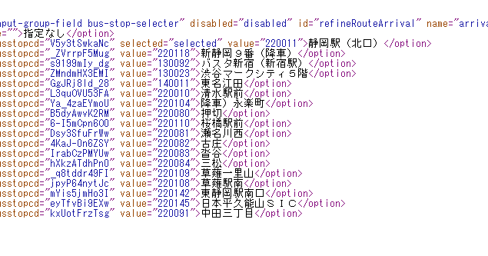
 |  |  |  |  |  |  | 6 | 草薙駅南 | 草薙駅南 | 静岡 | 220108
 |  |  |  |  |  |  | 7 | 草薙一里山 | 草薙一里山 | 静岡 | 220109
 |  |  |  |  |  |  | 8 | 桜橋駅前 | 桜橋駅前 | 静岡 | 220110
 |  |  |  |  |  |  | 9 | 三松 | 三松 | 静岡 | 220084
 |  |  |  |  |  |  | 10 | 沓谷 | 沓谷 | 静岡 | 220083
 |  |  |  |  |  |  | 11 | 古庄 | 古庄 | 静岡 | 220082
 |  |  |  |  |  |  | 12 | 瀬名川西 | 瀬名川西 | 静岡 | 220081
 |  |  |  |  |  |  | 13 | 押切 | 押切 | 静岡 | 220080
 |  |  |  |  |  |  | 14 | 永楽町（降車） | 降車）永楽町 | 静岡 | 220104 | ※乗車とコード別
 |  |  |  |  |  |  | 15 | 日本平久能山スマートインター入口 | 日本平久能山SIC | 静岡 | 220145

②東京清水線
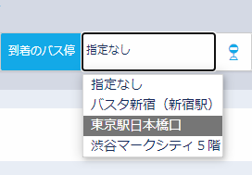
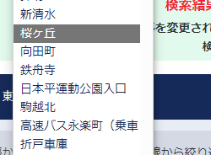
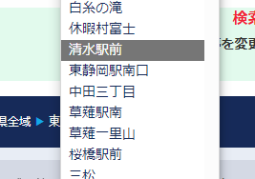
 | 路線名 | 東京清水線
 | 連携するシステム（遷移先） | 高速バスネット
 | 路線コード(LINE‗CD) | 184
 | 乗車コード(JOSHA‗ST_CD) |  | ←バス停コード
 | 降車コード(KOSHA_ST_CD) |  | ←バス停コード
 | 乗車日(JOSHE_DT) | 日付単位(mmdd)
 | 乗車時間(JOSHA_TM) | 1時間単位(hhmm)

組み合わせ①
 | バス停名（乗車１） | 発売システム側名称 | 都道府県 | 乗車コード | 備考 |  | バス停名（降車１） | 発売側名称 | 都道府県 | 降車コード | 備考
1 | 折戸車庫 | 折戸車庫 | 静岡 | 220012 |  | 1 | 東京駅日本橋口 | 東京駅日本橋口 | 東京 | 130018 | ※乗車とコード別
2 | 駒越北 | 駒越北 | 静岡 | 220128 |  | 2 | 霞が関 | 霞が関 | 東京 |  | 降車のみ→表示しない（東京駅日本橋口でセット）
3 | 鉄舟寺 | 鉄舟寺 | 静岡 | 220134 |  | 3 | 東名江田 |  | 神奈川 | 140011 | ※静岡新宿線とコード同一
4 | 向田町 | 向田町 | 静岡 | 220130 |  | 4
5 | 桜ヶ丘 | 桜ヶ丘 | 静岡 | 220131
6 | 新清水（2番） | 新清水 | 静岡 | 220007
7 | 清水駅前（5番） | 清水駅前 | 静岡 | 220010 | ※静岡新宿線とコード同一
8 | 高速バス永楽町（乗車） | 高速バス永楽町（乗車 | 静岡 | 220107 | ※降車とコード別

組み合わせ②
 | バス停名（乗車２） | 発売システム側名称 | 都道府県 | 乗車コード | 備考 |  | バス停名（降車２） | 発売側名称 | 都道府県 | 降車コード | 備考
1 | 東京駅八重洲南口 | 東京駅八重洲南口 | 東京 | 130039 | ※降車とコード別 | 1 | 折戸車庫 | 折戸車庫 | 静岡 | 220012
2 | 東名江田 |  | 神奈川 | 140011 | ※静岡新宿線とコード同一 | 2 | 駒越北 | 駒越北 | 静岡 | 220128
 |  |  |  |  |  | 3 | 鉄舟寺 | 鉄舟寺 | 静岡 | 220134
 |  |  |  |  |  | 4 | 向田町 | 向田町 | 静岡 | 220130
 |  |  |  |  |  | 5 | 桜ヶ丘 | 桜ヶ丘 | 静岡 | 220131
 |  |  |  |  |  | 6 | 新清水 | 新清水 | 静岡 | 220007
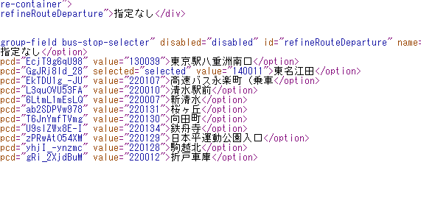
 |  |  |  |  |  | 7 | 清水駅前 | 清水駅前 | 静岡 | 220010 | ※静岡新宿線とコード同一
 |  |  |  |  |  | 8 | 永楽町（降車） | 降車）永楽町 | 静岡 | 220104 | ※乗車とコード別

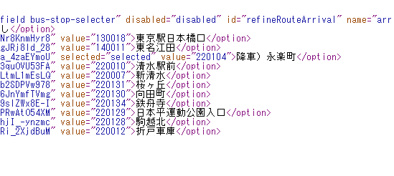
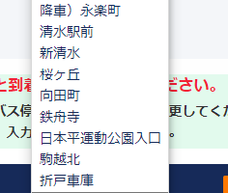

③相良渋谷線
 | 路線名 | 相良渋谷線 |  | ※2024年6月以降、バス停名称や組み合わせが変わる可能性あり
 | 連携するシステム（遷移先） | 発車オーライネット |  |  |  | 生成するURLの例
 | グループコード(gpcd） | 130073 |  |  |  | https://secure.j-bus.co.jp/hon/Route/Highway? gpcd=130073&rocd=0001 &uncd=2206&dtym=202402&dtdd=12
 | 運行会社コード（uncd） | 2206 | ※共通
 | 路線コード(rocd) | 0001
グループコードは現在、最終チェック中ですので、もう少々お時間ください。
 | 年月(dtym) | 任意の年月
 | 日(dtdd) | 任意の日付

組み合わせ①
 | バス停名（乗車１） | 発売システム側名称 | 備考 |  |  | バス停名（降車１） | 発売側名称 | 備考
1 | 相良営業所 | 相良営業所 |  |  | 1 | 渋谷マークシティ | 渋谷マークシティ
2 | 相良本通 | 相良本通
3 | 静波海岸入口 | 静波海岸入口
4 | 井口堺 | 井口堺
5 | 藤枝駅南口 | 藤枝駅南口
6 | 仮宿 | 仮宿

組み合わせ②
 | バス停名（乗車２） | 発売システム側名称 | 備考 |  |  | バス停名（降車２） | 発売側名称 | 備考
1 | 渋谷マークシティ | 渋谷マークシティ |  |  | 1 | 相良営業所 | 相良営業所
 |  |  |  |  | 2 | 相良本通 | 相良本通
 |  |  |  |  | 3 | 静波海岸入口 | 静波海岸入口
 |  |  |  |  | 4 | 井口堺 | 井口堺
 |  |  |  |  | 5 | 藤枝駅南口 | 藤枝駅南口
 |  |  |  |  | 6 | 仮宿 | 仮宿

④静岡羽田空港線
グループコードは現在、最終チェック中ですので、もう少々お時間ください。
 | 路線名 | 静岡羽田空港線
 | 連携するシステム（遷移先） | 発車オーライネット
 | グループコード(gpcd） | 220007
 | 運行会社コード（uncd） | 2206 | ※共通
 | 路線コード(rocd) | 0001

組み合わせ①
 | バス停名（乗車１） | 発売システム側名称 | 備考 |  | バス停名（降車１） | 発売側名称 | 備考
1 | 静岡駅前(松坂屋前17番) | 静岡駅前(17番) |  | 1 | 羽田空港(羽田エアポートガーデン) | 羽田ｴｱﾎﾟｰﾄｶﾞｰﾃﾞﾝ
2 | 新静岡(6番) | 新静岡 |  | 2 | 元町・中華街・横浜人形の家 | 元町・中華街
3 | 三松 | 三松 |  | 3 | みなとみらい・横浜ベイホテル東急 | みなとみらい
4 | 沓谷 | 沓谷 |  | 4 | 横浜駅（YCAT) | 横浜駅（YCAT)
5 | 古庄 | 古庄
6 | 瀬名川西 | 瀬名川西
7 | 押切 | 押切
8 | 高速バス永楽町 | 高速バス永楽町 | ※乗車のみ表示

組み合わせ②
 | バス停名（乗車２） | 発売システム側名称 | 備考 |  | バス停名（降車２） | 発売側名称 | 備考
1 | 羽田空港(羽田エアポートガーデン) | 羽田ｴｱﾎﾟｰﾄｶﾞｰﾃﾞﾝ |  | 1 | 静岡駅前 | 静岡駅前(17番)
2 | 元町・中華街・横浜人形の家 | 元町・中華街 |  | 2 | 新静岡 | 新静岡
3 | みなとみらい・横浜ベイホテル東急 | みなとみらい |  | 3 | 三松 | 三松
4 | 横浜駅（YCAT) | 横浜駅（YCAT) |  | 4 | 沓谷 | 沓谷
 |  |  |  | 5 | 古庄 | 古庄
 |  |  |  | 6 | 瀬名川西 | 瀬名川西
 |  |  |  | 7 | 押切 | 押切
 |  |  |  | 8 | 永楽町（降車） | 永楽町 | ※降車のみ表示

⑤静岡甲府線
グループコードは現在、最終チェック中ですので、もう少々お時間ください。
 | 路線名 | 静岡甲府線
 | 連携するシステム（遷移先） | 発車オーライネット
 | グループコード(gpcd） | 150025
 | 運行会社コード（uncd） | 2206 | ※共通
 | 路線コード(rocd) | 0001

組み合わせ①
 | バス停名（乗車１） | 発売システム側名称 | 備考 |  | バス停名（降車１） | 発売側名称 | 備考
1 | 静岡駅前(松坂屋前17番) | 静岡駅前17番 |  | 1 | 竜王 | 竜王
2 | 新静岡 | 新静岡 |  | 2 | 甲府駅 | 甲府駅南口6番線
3 | 三松 | 三松 |  | 3 | 甲府昭和 | 甲府昭和
4 | 沓谷 | 沓谷 |  | 4 | 西八幡 | 西八幡
5 | 身延 | 身延 | ※乗降可能 | 5 | 上今諏訪 | 上今諏訪
 |  |  |  | 6 | 身延 | 身延 | ※乗降可能

組み合わせ②
 | バス停名（乗車２） | 発売システム側名称 | 備考 |  | バス停名（降車２） | 発売側名称 | 備考
1 | 竜王 | 竜王 |  | 1 | 静岡駅前 | 静岡駅前17番
2 | 甲府駅 | 甲府駅南口6番線 |  | 2 | 新静岡 | 新静岡
3 | 甲府昭和 | 甲府昭和 |  | 3 | 三松 | 三松
4 | 西八幡 | 西八幡 |  | 4 | 沓谷 | 沓谷
5 | 上今諏訪 | 上今諏訪 |  | 5 | 身延 | 身延 | ※乗降可能
6 | 身延 | 身延 | ※乗降可能

⑥ディズニー線
グループコードは現在、最終チェック中ですので、もう少々お時間ください。
 | 路線名 | 東京ディズニーリゾート線 |  |  | ※2024年4月以降、バス停名称や組み合わせが変わる可能性あり
 | 連携するシステム（遷移先） | 発車オーライネット
 | グループコード(gpcd） | 220015
 | 運行会社コード（uncd） | 2206 | ※共通
 | 路線コード(rocd) | 0001

組み合わせ①
 | バス停名（乗車１） | 発売システム側名称 | 備考 |  | バス停名（降車１） | 発売側名称 | 備考
1 | 藤枝駅南口 | 藤枝駅南口 |  | 1 | 「東京ディズニーランド®」 | 「東京ディズニーランド®」
2 | 焼津駅南口 | 焼津駅南口 |  | 2 | 「東京ディズニーシー®」 | 「東京ディズニーシー®」
3 | 静岡大学 | 静岡大学 |  | 3 | 横浜駅（YCAT) | YCAT
4 | 中田三丁目 | 中田三丁目
5 | 静岡駅前(松坂屋前17番) | 静岡駅前(松坂屋前17番)
6 | 新静岡 | 新静岡
7 | 東静岡駅北口 | 東静岡駅北口
8 | 草薙駅北口 | 草薙駅北口
9 | 清水駅前 | 清水駅前
10 | 高速バス永楽町 | 高速バス永楽町 | ※乗車のみ表示

組み合わせ②
 | バス停名（乗車２） | 発売システム側名称 | 備考 |  | バス停名（降車２） | 発売側名称 | 備考
1 | 「東京ディズニーランド®」 | 「東京ディズニーランド®」 |  | 1 | 藤枝駅南口 | 藤枝駅南口
2 | 「東京ディズニーシー®」 | 「東京ディズニーシー®」 |  | 2 | 焼津駅南口 | 焼津駅南口
3 | 横浜駅（YCAT) | YCAT |  | 3 | 静岡大学 | 静岡大学
 |  |  |  | 4 | 中田三丁目 | 中田三丁目
 |  |  |  | 5 | 静岡駅前 | 静岡駅前(松坂屋前17番)
 |  |  |  | 6 | 新静岡 | 新静岡
 |  |  |  | 7 | 東静岡駅北口 | 東静岡駅北口
 |  |  |  | 8 | 草薙駅北口 | 草薙駅北口
 |  |  |  | 9 | 清水駅前 | 清水駅前
 |  |  |  | 10 | 永楽町（降車） | 永楽町 | ※降車のみ表示

⑦静岡大阪線
グループコードは現在、最終チェック中ですので、もう少々お時間ください。
 | 路線名 | 静岡大阪線
 | 連携するシステム（遷移先） | 発車オーライネット
 | グループコード(gpcd） | 220010
 | 運行会社コード（uncd） | 2206 | ※共通
 | 路線コード(rocd) | 0071

組み合わせ①
 | バス停名（乗車１） | 発売システム側名称 | 備考 |  | バス停名（降車１） | 発売システム側名称 | 備考
1 | 清水駅前 |  |  | 1 | ユニバーサル・スタジオ・ジャパン®
2 | 高速バス永楽町 |  | ※乗車のみ表示 | 2 | 大阪(阪急三番街)
3 | 押切 |  |  | 3 | 新大阪
4 | 瀬名川西 |  |  | 4 | 千里ニュータウン
5 | 古庄 |  |  | 5 | 千里中央
6 | 沓谷 |  |  | 6 | 名神茨木
7 | 三松 |  |  | 7 | 名神高槻
8 | 静岡駅前(松坂屋前17番) |  |  | 8 | 名神大山崎
9 | 新静岡 |  |  | 9 | 京都駅八条口
10 | 中田三丁目 |  |  | 10 | 京都深草
11 | 日本平久能山スマートインター
12 | 東名焼津西
13 | 東名大井川
14 | 東名吉田

組み合わせ②
 | バス停名（乗車２） | 発売システム側名称 | 備考 |  | バス停名（降車２） | 発売システム側名称 | 備考
1 | ユニバーサル・スタジオ・ジャパン® |  |  | 1 | 清水駅前
2 | 大阪(阪急三番街) |  |  | 2 | 永楽町（降車） |  | ※降車のみ表示
3 | 新大阪 |  |  | 3 | 押切
4 | 千里ニュータウン |  |  | 4 | 瀬名川西
5 | 千里中央 |  |  | 5 | 古庄
6 | 名神茨木 |  |  | 6 | 沓谷
7 | 名神高槻 |  |  | 7 | 三松
8 | 名神大山崎 |  |  | 8 | 静岡駅前
9 | 京都駅八条口 |  |  | 9 | 新静岡
10 | 京都深草 |  |  | 10 | 中田三丁目
 |  |  |  | 11 | 日本平久能山スマートインター
 |  |  |  | 12 | 東名焼津西
 |  |  |  | 13 | 東名大井川
 |  |  |  | 14 | 東名吉田

